第２号
第２号様式（第４条関係）
 |  |  |  | 年 |  | 月 |  | 日

福島県知事

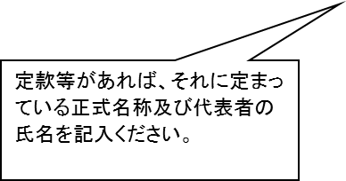
 |  | 住 所
 |  | 名 称
 |  | 代表者の職・氏名

ふるさと・きずな維持・再生支援事業に係る事業提案書
ふるさと・きずな維持・再生支援事業補助金交付要綱第４条の規定に基づき、事業提案書を提出します。

【事務担当者連絡先】
 | 記入欄
申請団体名
担当者（役職・氏名）
電話番号
電子メール
緊急連絡先
※ 連絡先は、原則として平日の日中、連絡が可能な電話番号を記載願います。
※ 平日の日中に連絡が不可能な場合は、平日で連絡可能な時間帯を記載ください。
 |  |  | （ | 時 | ～ |  | 時 | ）

事業提案書
ふるさと・きずな維持・再生支援事業 事業提案書

【申請団体】
（取組実施主体が単独の場合は以下に記載）
申請団体名
（申請団体の） 代表者の職・氏名


（取組実施主体が協議体の場合は以下に記載）
申請団体名
（申請団体の） 代表者の職・氏名
代表団体 |  | 団体名
 |  | 事業での役割
協議体構成団体① |  | 団体名
 |  | 事業での役割
協議体構成団体② |  | 団体名
 |  | 事業での役割
協議体構成団体③ |  | 団体名
 |  | 事業での役割
協議体構成団体④ |  | 団体名
 |  | 事業での役割
協議体構成団体⑤ |  | 団体名
 |  | 事業での役割
協議体構成団体⑥ |  | 団体名
 |  | 事業での役割
協議体構成団体⑦ |  | 団体名
 |  | 事業での役割
協議体構成団体⑧ |  | 団体名
 |  | 事業での役割
協議体構成団体⑨ |  | 団体名
 |  | 事業での役割

【団体情報】
団体ホームページ （ブログ、ＳＮＳ含む）
又は公開予定日
※ 情報公開を行っておらず、かつ公開する見込みのない団体については応募できません。

【前年度採択について】
貴団体は前年度「ふるさと・きずな維持・再生支援事業」の補助金の交付を受けましたか。

１ 事業名

２ 事業の目的及び課題 |  |  |  |  | （２５０字以内）
※ 今回申請する事業を実施することにより解決を図ろうとする、東日本大震災、若しくは、原子力災害を契機とした地域課題又は復興支援活動を行うＮＰＯの現状等を記載ください。

３ 事業の対象者（ターゲット） （２５０字以内）
※ 当該事業の対象者について、具体的に記載願います。

４ 事業の必要性 （２５０字以内）
※ 当該事業を実施するにあたり、そのニーズを把握している場合は、具体的に記載願います。

５ 事業内容
【実施取組１】 【 |  |  | 】 | ※実施要領第４（５）のア～ウのどの分野に該当するか番号を記載ください
（取組内容がわかる見出しを記載する）
主な活動地域： |  |  |  |  |  | 実施期間： | ／ | 月～ | ／ | 月末
【取組内容】 （２５０字以内）
※ 上記２の課題解決及び上記４の事業の必要性のため、どのような事業を実施するのか具体的かつ簡潔に記載願います。
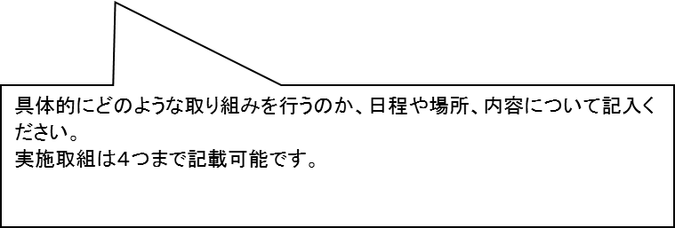
（昨年度採択団体のみ記載）
※ 前年度に採択された団体の場合は、前年度の取組によって得られた成果や、新たに見つかった課題を踏まえ、どのような点を発展させたか、具体的かつ簡潔に必ず記載願います。

【実施取組２】 【 |  |  | 】 | ※実施要領第４（５）のア～ウのどの分野に該当するか番号を記載ください
（取組内容がわかる見出しを記載する）
主な活動地域： |  |  |  |  |  | 実施期間： | ／ | 月～ | ／ | 月末
【取組内容】 （２５０字以内）
※ 上記２の課題解決及び上記４の事業の必要性のため、どのような事業を実施するのか具体的かつ簡潔に記載願います。

（昨年度採択団体のみ記載）
※ 前年度に採択された団体の場合は、前年度の取組によって得られた成果や、新たに見つかった課題を踏まえ、どのような点を発展させたか、具体的かつ簡潔に必ず記載願います。

【実施取組３】 【 |  |  | 】 | ※実施要領第４（５）のア～ウのどの分野に該当するか番号を記載ください
（取組内容がわかる見出しを記載する）
主な活動地域： |  |  |  |  |  | 実施期間： | ／ | 月～ | ／ | 月末
【取組内容】 （２５０字以内）
※ 上記２の課題解決及び上記４の事業の必要性のため、どのような事業を実施するのか具体的かつ簡潔に記載願います。

（昨年度採択団体のみ記載）
※ 前年度に採択された団体の場合は、前年度の取組によって得られた成果や、新たに見つかった課題を踏まえ、どのような点を発展させたか、具体的かつ簡潔に必ず記載願います。

【実施取組４】 【 |  |  | 】 | ※実施要領第４（５）のア～ウのどの分野に該当するか番号を記載ください
（取組内容がわかる見出しを記載する）
主な活動地域： |  |  |  |  |  | 実施期間： | ／ | 月～ | ／ | 月末
【取組内容】 （２５０字以内）
※ 上記２の課題解決及び上記４の事業の必要性のため、どのような事業を実施するのか具体的かつ簡潔に記載願います。

（昨年度採択団体のみ記載）
※ 前年度に採択された団体の場合は、前年度の取組によって得られた成果や、新たに見つかった課題を踏まえ、どのような点を発展させたか、具体的かつ簡潔に必ず記載願います。

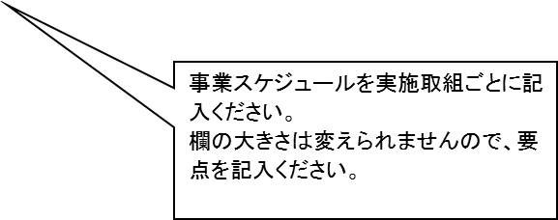
６ 事業スケジュール （月ごと、箇条書きで要点を記載してください）
月 | 実施取組１ |  |  |  |  | 実施取組２
６月
７月
８月
９月
１０月
１１月
１２月
１月
２月
３月

月 | 実施取組３ |  |  |  |  | 実施取組４
６月
７月
８月
９月
１０月
１１月
１２月
１月
２月
３月

７ 事業効果 （各２５０字以内）
【直接的効果】
※ 当該事業を実施することにより、どのような効果が生まれるか具体的に記載してください。
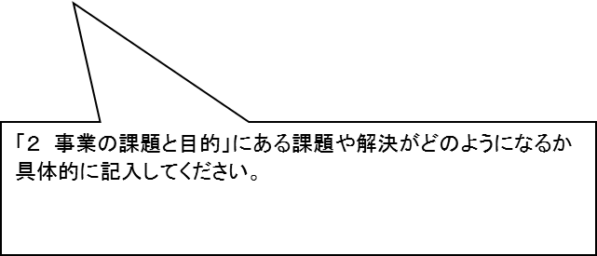

【波及的効果】
※ 当該事業を実施することにより、どのような影響が広がり伝わっていくか記載してください。

【社会的インパクト評価である「ロジックモデル」について】
①「ロジックモデル」を知っていますか。

②「ロジックモデル」を作成していますか。 答えが「はい」の場合、様々な取組をまとめたロジックモデルを提出してください。 答えが「いいえ」の場合、③へ ※提出されたロジックモデルは団体が目指す今後の方向性と、今回申請する実施取組の位置づけを把握するための参考資料として使用するのであって、未作成の団体が新たに作成する必要はありません。

③「ロジックモデル」を作成する予定はありますか。 また、それはいつごろの予定ですか。

※「ロジックモデル」とは、事業や組織が最終的に目指す変化・効果の実現に向けた道筋を体系的に図示化したものです。詳細については、日本財団が作成・公表している「ロジックモデル作成ガイド」などを参照してください。

【情報発信】
※ これまで取り組んできた事業について、成果等をどのように発信してきたか、また今後どのように発信していくか具体的に記載してください。
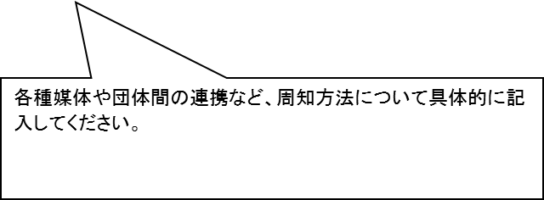

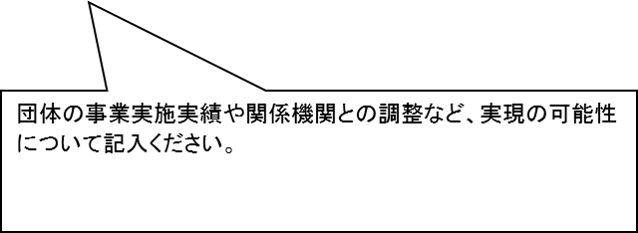
８ 事業の実現性 （２５０字以内）
※ 当該事業が計画倒れとならないよう、事業実施に必要な人的・物的資源の確保、協働・連携相手や関係機関との調整、契約行為や許認可取得などの各種手続きといった事業の実現の可能性を具体的に記載してください。

９ 人件費について （２５０字以内）
※ 人件費の予算額が事業総額の１／２を超える場合、当該事業における必要性について記載ください。 （１／２以内の場合、記載不要）
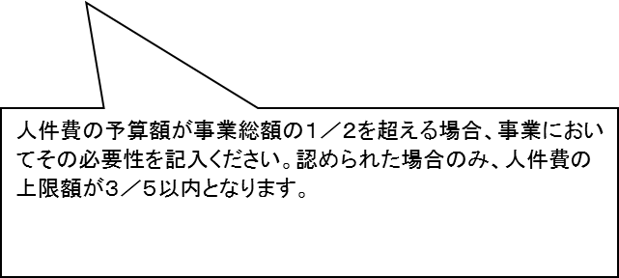

１０ その他の助成金
※ 当該申請事業に対し、他の行政の助成金を受けている場合は申請できません。
①当該申請事業について、行政以外の助成金を受けている。 答えが「はい」の場合のみ②へ

②行政以外の助成金を受けているが、当該申請事業と助成金の使途を明確に区分することができる。 ※ ②の回答が「いいえ」の場合、応募できません。 答えが「はい」の場合のみ③へ

③助成金名：
助成金の対象取組：
助成金の対象経費：

１１ 今後の活動計画 （２５０字以内）
※ 本県の復興・被災者支援のためには取組が継続していくことが大切であります。そこで、次年度以降どのように活動を継続、発展させていくか、また当該年度に本事業を使用しない場合の事業収入の見通しについて具体的に記載してください。

①活動計画について ※事業内容、他の団体との連携、協働など

②次年度の事業収入の見通し 記載例 想定事業費 ●●●●事業 ●万円 会 費 会費、入会金等 ●万円 事業収入 ●●●●事業 ●万円 寄 附 クラウドファンディング ●万円

１２ その他事項

その他特に説明しておきたい事項、アピールポイントなどありましたら記載してください。（２５０字以内）

第３号
第３号様式（第４条関係）
ふるさと・きずな維持・再生支援事業 収支予算書
 |  | 申請団体名

※積算にあたっては、すべて千円単位で計上し、千円未満の端数は切り捨てること。

【支出の部】 |  |  |  |  |  | （単位：千円）
区分 |  |  | 年度 | 明細
 |  | 予算額
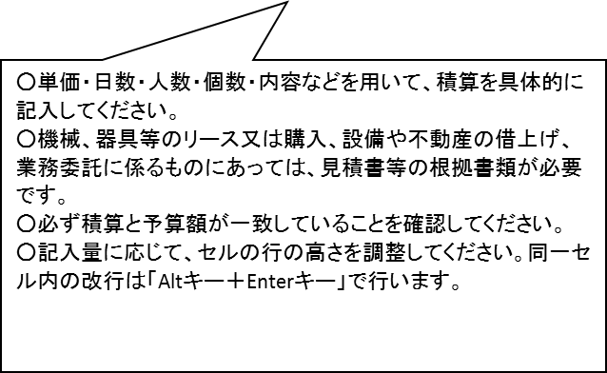
人件費（共済費（法人負担分）は除く）
諸謝金
旅費
需用費 a1+b1
 | 消耗品費 a1
 | 印刷製本費 b2
役務費 a2+b2 |  | 0
 | 通信運搬費 a2
 | 募集広告費 b2
使用料及び会場借料
委託料
A.支出合計 |  | 0 |  | 千円未満切捨

【自己資金の部】 |  |  |  |  |  | （単位：千円）
区分 |  |  | 年度 | 明細
 |  | 予算額
自己資金（負担者名）
 | 寄附金等
その他収入
 | 事業収入
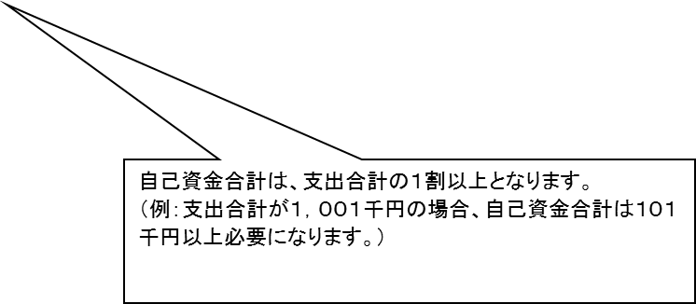
自己資金合計 |  | 0 |  | 千円未満切捨
 | ※自己資金は支出合計の１割以上が必要です。

【補助金交付申請額】 |  | 0 |  | 千円 | （A.支出合計－B.自己資金合計）

注１ | 用紙の大きさはＡ列４番とすること。欄が足りない場合は、適宜追加してください。
注２ | 明細欄には各区分の積算内訳として、名称、数量、単価、金額を必ず明確に記載すること。
注３ | 行政以外による他の助成金も併せて利用する場合は、各助成金の使途を明確に区分し、この資金計画には、ふるさと・きずな維持・再生支援事業補助金を使用する部分の収支のみ記載すること。他の補助事業にかかる収支についてはこの資金計画には計上せず、別様式にて収支予算書を添付すること。また、他の補助事業の内容が分かる交付要綱、要領等、使途の区分が分かる資料を添付すること。

第４号
第４号様式（第４条関係）
団体概要書
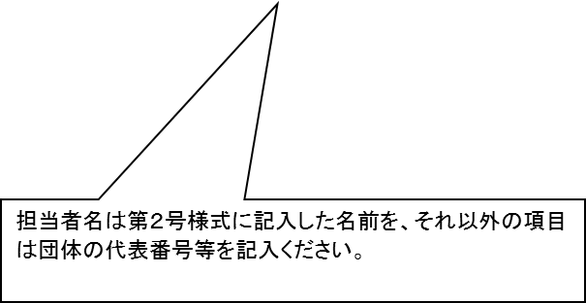
団体名 |  |  |  | 団体の種別
代表者名 |  |  |  | 設立年月日
住所 | 〒 |  |  | 電話

 |  |  |  | ＦＡＸ
担当者名 |  |  |  | 電子メール
役員数 |  |  |  | 会員数
従業者数 | 有給専従： |  | 有給非専従： | 無給専従： | 無給非専従：
コンプライアンスの遵守 |  | 県税等の滞納がないか
 |  | 特定非営利活動法人の場合、特定非営利活動促進法第二十九条に定める事業報告書等について、期限内に県へ提出しているか（毎事業年度終了後３ヶ月以内）
 |  | その他、労働基準法等の関係法規を遵守しているか
ホームページ
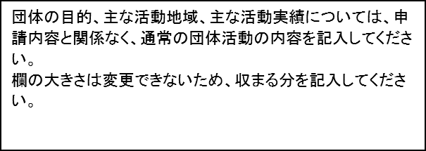
団体の目的
主な活動地域
主な活動実績
これまでに受けた助成実績
今年度申請予定の補助金・助成金
※ 協議体が申請する場合は、協議体及び協議体の構成員となる全ての地域活動団体等について記載してください。

